Croqui de Localização
GOVERNO DO ESTADO DE MINAS GERAIS
Secretaria de Estado de Infraestrutura, Mobilidade e Parcerias
Subsecretaria de Obras e Infraestrutura
Superintendência de Apoio Técnico e Cooperação
Diretoria de Projetos e Custos

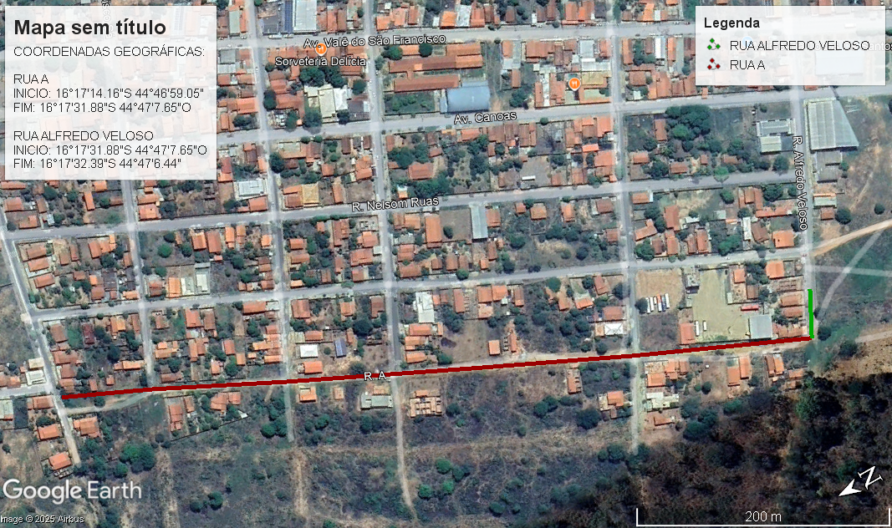

C.G.: RUA A | Início: 16°17'14.16"S 44°46'59.05" Fim: 16°17'31.88"S 44°47'7.65"O |  |  | FONTE IMAGEM: GOOGLE EARTH
C.G.: RUA ALFREDO VELOSO: | Início: 16°17'31.88"S 44°47'7.65"O Fim: 16°17'32.39"S 44°47'6.44" |  |  | FONTE IMAGEM: GOOGLE EARTH
 |  | PREFEITURA MUNICIPAL DE UBAÍ
_________________________ ROBSON RODRIGUES ENGENHEIRO CIVIL | ____________________________ FARELY VIEIRA RIBEIRO PREFEITO MUNICIPAL | OBRA: | PAVIMENTAÇÃO ASFÁLTICA EM CBUQ
 |  | ASSUNTO: | CROQUI DE LOCALIZAÇÃO |  | DATA: | 2026-07-28
 |  | LOCAL: | LOCAL: RUA "A" E RUA ALFREDO VELOSO, BAIRRO MACAMBIRA, MUNICÍPIO DE UBAÍ-MG |  | FOLHA: | 01/01

DMT USINA
DMT - USINA
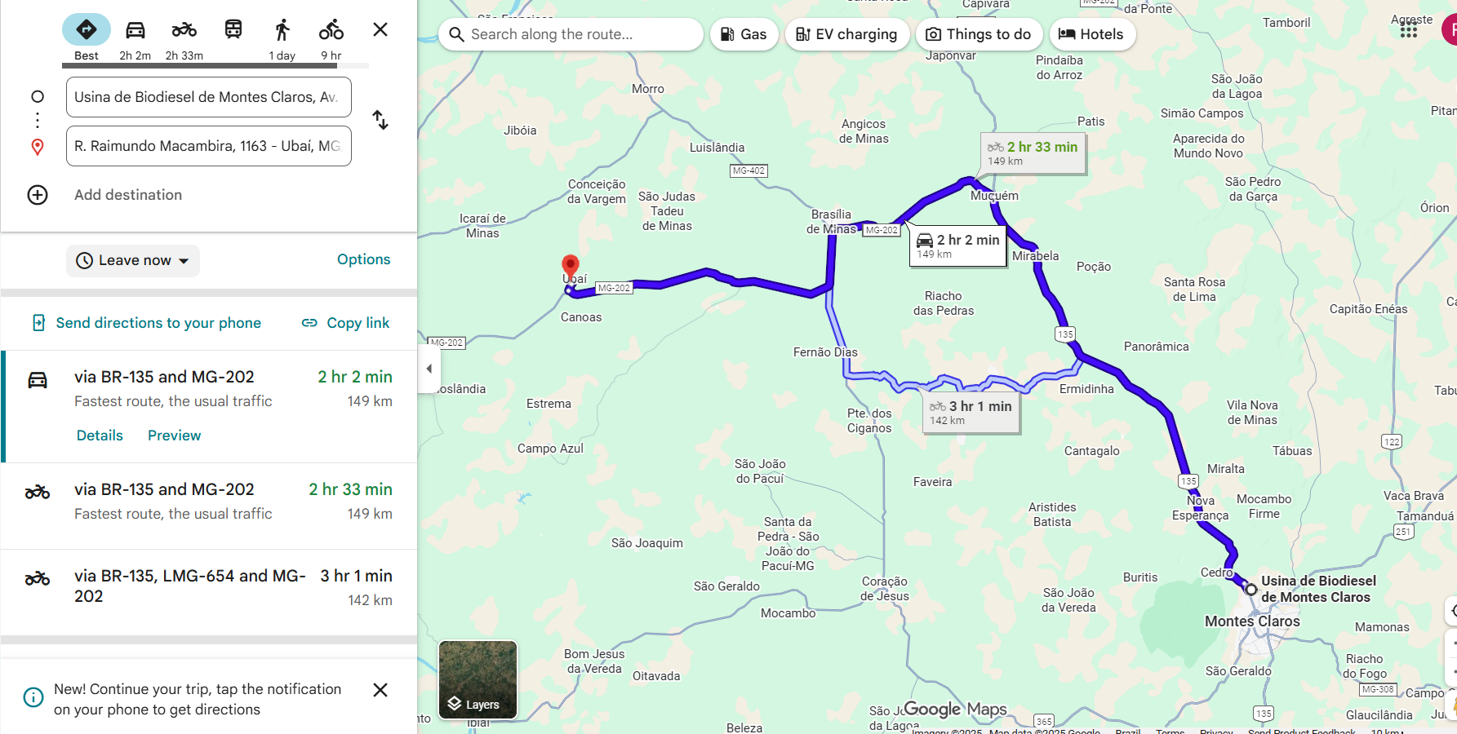

RT: Robson Rodrigues | PREF: Farley Vieira
Eng. Civil, CREA / MG n.º 159.788/D | Prefeito Municipal de Ubaí MG

Demonstrativo do BDI
PREFEITURA MUNICIPAL DE PINTÓPOLIS
Estado de Minas Gerais
Av. JK, n.º 402, centro, Pintópolis MG
DEMONSTRATIVO DO BDI - SEM DESONERAÇÃO - OBRA RODOVIÁRIA

BDI (CONFORME ACÓRDÃO Nº 2622/13 e LEI Nº 13.161 DE 31/08/15)
DISCRIMINAÇÃO DAS PARCELAS | SIG. | CONSTRUÇÃO DE RODOVIAS E FERROVIAS |  |  |  |  |  |  | INC.
 | -1 | ISS (2) |  |  |  | DIFERENCIADO |  |  | -6
 |  | 2% | 3% | 4% | 5% | MATERIAL | SERVIÇO TERCEIRIZADO | EQUIPAMENTO
 |  |  |  |  |  | -5 | -4 | -3
 |  |  |  |  |  |  | (ISS=5%) | (ISS=5%)
CUSTO DIRETO | CD | 100% | 100% | 100% | 100% | 100% | 100% | 100%
ADMINISTRAÇÃO CENTRAL | AC | 4.67% | 4.67% | 4.67% | 4.67% | 3.42% | 4.01% | 3.42% | CD
LUCRO BRUTO | L | 7.53% | 7.53% | 7.53% | 7.53% | 4.94% | 6.64% | 4.94% | CD
DESPESAS FINANCEIRAS | DF | 1.05% | 1.05% | 1.05% | 1.05% | 1.05% | 1.05% | 1.05% | CD
SEGUROS, GARANTIAS E RISCO |  | 1.71% | 1.71% | 1.71% | 1.71% | 1.29% | 0.82% | 1.29% | CD
SEGUROS + GARANTIAS | S | 0.74% | 0.74% | 0.74% | 0.74% | 0.53% | 0.32% | 0.53% | CD
RISCO(*) | R | 0.97% | 0.97% | 0.97% | 0.97% | 0.76% | 0.50% | 0.76% | CD
TRIBUTOS | I | 5.05% | 5.75% | 6.45% | 7.15% | 3.65% | 6.15% | 6.15% | PV
ISS | ISS(2) | 1.40% | 2.10% | 2.80% | 3.50% | - | 2.50% | 2.50% | PV
PIS | PIS | 0.65% | 0.65% | 0.65% | 0.65% | 0.65% | 0.65% | 0.65% | PV
COFINS | - | 3.00% | 3.00% | 3.00% | 3.00% | 3.00% | 3.00% | 3.00% | PV
CPRB (7) | INSS | - | - | - | - | - | - | - | PV

FÓRMULA DO BDI |  | (1 + (AC + S + G + R)) x (1 + DF) x (1 + L)
 |  | (1 - (I + CPRB))
BDI (NUMERADOR) |  | 15.59% | 15.59% | 15.59% | 15.59% | 11.03% | 12.96% | 11.03%
BDI (DENOMINADOR) |  | 94.95% | 94.25% | 93.55% | 92.85% | 96.35% | 93.85% | 93.85%
BDI |  | 21.74% | 22.64% | 23.56% | 24.49% | 15.24% | 20.36% | 18.31%

OBSERVAÇÕES
(1) SIGLA.
(2) INCIDÊNCIA DE ISS EM 70% DO PREÇO DE VENDA, COM PERCENTUAIS DE 2%, 3%, 4% E 5%.
(3) BDI DIFERENCIADO A SER APLICADO EM LOCAÇÃO DE CUSTO HORÁRIO DE EQUIPAMENTO.
(4) BDI DIFERENCIADO A SER APLICADO PARA SERVIÇOS TERCEIRIZADOS.
(5) BDI DIFERENCIADO A SER APLICADO PARA FORNECIMENTO DE MATERIAL BETUMINOSO E MATERIAL DE JAZIDA.
(6) INCIDÊNCIA.
(7) TRANSIÇÃO DESONERAÇÃO LEI Nº 14.973, DE 16 DE SETEMBRO DE 2024.
*Informamos que está em análise o pleito apresentado pelo Ofício nº 042/24-S, do Sindicato da Indústria da Construção Pesada de Minas Gerais (SICEPOT-MG), referente ao posicionamento do colegiado da Segunda Turma do Superior Tribunal de Justiça (STJ), no AREsp nº 2.486.358/SP, relatado pelo Ministro Herman Benjamin, julgado em 13/05/2024, com publicação no DJe de 29/05/2024, que versa sobre a aplicação da dedução na base de cálculo do Imposto Sobre Serviços de Qualquer Natureza (ISSQN).

______________________________________________
ROBSON RODRIGUES
Engenheiro Civil - CREA-MG Nº. 159.788/D

Planilha Orçamentária
PREFEITURA MUNICIPAL DE PINTÓPOLIS
Estado de Minas Gerais
Av. JK, n.º 402, centro, Pintópolis MG
PLANILHA ORÇAMENTÁRIA DE CUSTOS

PREFEITURA MUNICIPAL DE PINTÓPOLIS |  |  |  |  | FOLHA Nº: 01/01 |  | DATA: | 2026-07-28
OBRA: PAVIMENTAÇÃO ASFÁLTICA EM CBUQ |  |  |  |  | FORMA DE EXECUÇÃO:
LOCAL: PROLONGAMENTO DA AV. JK, BAIRRO VICENTE CARDOSO, MUNICÍPIO DE PINTÓPOLIS-MG |  |  |  |  | ( ) | DIRETA | ( X ) | INDIRETA | INSERIR BAIRRO NO ENDEREÇO - COMPATIBILIZAR ENDEREÇO EM TODOS OS DOCS
REGIÃO/MÊS DE REFERÊNCIA: REGIÃO NORTE - SICOR/SEINFRA JULHO/2025 SEM DESONERAÇÃO; SICRO-MG - JULHO/2025 - SEM DESONERAÇÃO; SINAPI-MG SETEMBRO/2025 SEM DESONERAÇÃO; ATA DE REGISTRO DE PREÇOS ARP 231/2024 - DER-MG, JUNHO DE 2025; TABELA DE FRETE DE MATERIAL BETUMINOSO - DER/MG - AGOSTO DE 2025. |  |  |  |  | % ISS MUNICIPAL: |  |  | 5.0% | INSERIR ISS MUNICIPAL CONFORME LEI ORÇAMENTÁRIA
PRAZO DE EXECUÇÃO: 2 meses |  |  |  |  | BDI | 24.49% | BDI DIFERENCIADO (MATERIAL): | 15.24% | OBS: enviar composição do BDI não pode ultrapassar o BDI referencial da SEINFRA

ITEM | REFERÊNCIA | CÓDIGO | DESCRIÇÃO | UNIDADE | QUANTIDADE | PREÇO UNITÁRIO S/ LDI | PREÇO UNITÁRIO C/ LDI | PREÇO TOTAL
1 |  |  | SERVIÇOS PRELIMINARES |  |  |  | 0.00 | R$ 14,067.59
1.1 | SICOR/ SEINFRA | ED-28427 | FORNECIMENTO E COLOCAÇÃO DE PLACA DE OBRA EM CHAPA GALVANIZADA #26, ESP. 0,45MM, DIMENSÃO (3X1,5)M, PLOTADA COM ADESIVO VINÍLICO, AFIXADA COM REBITES 4,8X40MM, EM ESTRUTURA METÁLICA DE METALON 20X20MM, ESP. 1,25MM, INCLUSIVE SUPORTE EM EUCALIPTO AUTOCLAVADO PINTADO COM TINTA PVA DUAS (2) DEMÃOS | UNID | 1.00 | 1,156.55 | R$ 1,439.79 | R$ 1,439.79
1.2 | SICOR/ SEINFRA | ED-50274 | LOCAÇÃO TOPOGRÁFICA PARA ATÉ VINTE (20) PONTOS REFERENCIAIS, INCLUSIVE ESTACA (PIQUETE) DE MARCAÇÃO | UNID | 19.00 | 92.85 | R$ 115.59 | R$ 2,196.21
1.3 | SICOR/ SEINFRA | ED-50392 | MOBILIZAÇÃO E DESMOBILIZAÇÃO DE OBRA EM CENTRO URBANO OU REGIÃO LIMÍTROFE COM VALOR ATÉ 1.000.000,0 | % | 0.50 | - | - | R$ 2,019.79
1.4 | SICOR/ SEINFRA | ED-50135 | BARRACÃO DE OBRA, EM CHAPA DE COMPENSADO RESINADO, INCLUSIVE INSTALAÇÕES SANITÁRIAS E MOBILIÁRIO - PADRÃO DER-MG | M2 | 10.00 | 675.70 | R$ 841.18 | R$ 8,411.80
2 |  |  | PAVIMENTAÇÃO ASFÁLTICA E DRENAGEM SUPERFICIAL |  |  |  |  | R$ 391,909.83
2.1 | SICRO/DNIT | 4011209 | REGULARIZAÇÃO DO SUBLEITO - 100% PROCTOR INTERMEDIÁRIO | M2 | 3,402.70 | R$ 1.81 | R$ 2.25 | R$ 7,656.08
2.2 | SICRO/DNIT | 4011219 | BASE DE SOLO ESTABILIZADO GRANULOMETRICAMENTE SEM MISTURA COM MATERIAL DE JAZIDA - 100% PROCTOR MODIFICADO | M3 | 510.41 | R$ 16.66 | R$ 20.74 | R$ 10,585.80
2.3 | PREFEITURA | - | AQUISIÇÃO DE MATERIAL DE JAZIDA PARA BASE | M3 | 510.41 | A CARGO DA PREFEITURA MUNICIPAL
2.4 | SICRO/DNIT | 5915321 | TRANSPORTE COM CAMINHÃO BASCULANTE DE 14 M³ - RODOVIA PAVIMENTADA | TxKM | 14,791.54 | R$ 0.68 | R$ 0.85 | R$ 12,572.81
2.5 | SICOR/ SEINFRA | ED-51105 | ESCAVAÇÃO MECÂNICA EM MATERIAL DE 1ª CATEGORIA, INCLUSIVE CARGA EM CAMINHÃO, EXCLUSIVE TRANSPORTE E DESCARGA | M3 | 510.41 | R$ 7.62 | R$ 9.49 | R$ 4,843.74
2.6 | SICRO/DNIT | 5915321 | TRANSPORTE COM CAMINHÃO BASCULANTE DE 14 M³ - RODOVIA PAVIMENTADA | TxKM | 2,776.60 | A CARGO DA PREFEITURA MUNICIPAL
2.7 | SICRO/DNIT | 4011352 | IMPRIMAÇÃO COM EMULSÃO ASFÁLTICA (EAI) | M2 | 3,111.04 | R$ 0.69 | R$ 0.85 | R$ 2,644.38
2.8 | DER-MG | ARP 231/2024 (Preço Unit. com ICMS) | FORNECIMENTO DE MATERIAL BETUMINOSO (EAI) | T | 3.73 | R$ 2,606.93 | R$ 3,004.23 | R$ 11,215.54
2.9 | SICRO/DNIT | 4011353 | PINTURA DE LIGAÇÃO (RR-1C) | M2 | 3,111.04 | R$ 0.47 | R$ 0.59 | R$ 1,835.51
2.10 | DER-MG | ARP 231/2024 (Preço Unit. com ICMS) | FORNECIMENTO DE MATERIAL BETUMINOSO (RR-1C) | T | 1.56 | R$ 3,341.30 | R$ 3,850.51 | R$ 5,989.55
2.11 | DER-MG | TABELA DE FRETE - (Pág. 15) | FRETE DE MATERIAL BETUMINOSO - DER *BDI DIFERENCIADO A SER APLICADO PARA FORNECIMENTO DE MATERIAL BETUMINOSO E MATERIAL DE JAZIDA. FÓRMULA PARA CUSTO DO FRETE: (0,7662 * distância em km) + 49,5103; DMT = 502KM | T | 5.29 | R$ 434.14 | R$ 500.31 | R$ 2,646.02
2.12 | SICOR/ SEINFRA | ED-7623 | EXECUÇÃO E APLICAÇÃO DE CONCRETO BETUMINOSO USINADO A QUENTE (CBUQ), MASSA COMERCIAL, INCLUINDO FORNECIMENTO E TRANSPORTE DOS AGREGADOS E MATERIAL BETUMINOSO, EXCLUSIVE TRANSPORTE DA MASSA ASFÁLTICA ATÉ A PISTA | M3 | 93.33 | R$ 1,811.95 | R$ 2,255.70 | R$ 210,527.19
2.13 | SICRO-DNIT | 5914612 | TRANSPORTE DE MISTURA BETUMINOSA A QUENTE COM CAMINHÃO COM CAÇAMBA TÉRMICA DE 6 M³ - RODOVIA PAVIMENTADA | TKM | 46,590.94 | R$ 0.90 | R$ 1.12 | R$ 52,181.85
2.14 | SINAPI-MG | 94267 | GUIA (MEIO-FIO) E SARJETA CONJUGADOS DE CONCRETO, MOLDADA IN LOCO EM TRECHO RETO COM EXTRUSORA, 45 CM BASE (15 CM BASE DA GUIA + 30 CM BASE DA SARJETA) X 22 CM ALTURA. AF_06/2016 | M | 916.10 | R$ 60.69 | R$ 75.55 | R$ 69,211.36
TOTAL GERAL DA OBRA |  |  |  |  |  |  |  | R$ 405,977.42

 |  | ROBSON RODRIGUES
 |  | Engenheiro Civil - CREA-MG Nº. 159.788/D

 |  | ELTON CARLOS JOSÉ DE SOUZA
 |  | Prefeito Municipal

Memória de Cálculo
PREFEITURA MUNICIPAL DE PINTÓPOLIS
Estado de Minas Gerais
Av. JK, n.º 402, centro, Pintópolis MG
MEMÓRIA DE CÁLCULO

PREFEITURA MUNICIPAL DE PINTÓPOLIS |  |  |  |  | FOLHA Nº: 01/01 |  | DATA: | 2026-07-28
OBRA: PAVIMENTAÇÃO ASFÁLTICA EM CBUQ |  |  |  |  | FORMA DE EXECUÇÃO:
LOCAL: PROLONGAMENTO DA AV. JK, BAIRRO VICENTE CARDOSO, MUNICÍPIO DE PINTÓPOLIS-MG |  |  |  |  | ( ) | DIRETA | ( X ) | INDIRETA
REGIÃO/MÊS DE REFERÊNCIA: REGIÃO NORTE - SICOR/SEINFRA JULHO/2025 SEM DESONERAÇÃO; SICRO-MG - JULHO/2025 - SEM DESONERAÇÃO; SINAPI-MG SETEMBRO/2025 SEM DESONERAÇÃO; ATA DE REGISTRO DE PREÇOS ARP 231/2024 - DER-MG, JUNHO DE 2025; TABELA DE FRETE DE MATERIAL BETUMINOSO - DER/MG - AGOSTO DE 2025. |  |  |  |  | % ISS MUNICIPAL: |  |  | 5%

ITEM | REFERÊNCIA | CÓDIGO | DESCRIÇÃO | UNIDADE | QUANTIDADE | DESCRIÇÃO DO CÁLCULO |  |  |  | comprimento | 611 | 25
1 |  |  | SERVIÇOS PRELIMINARES |  |  |  |  |  |  | largura | 7 | 7
1.1 | SICOR/ SEINFRA | ED-28427 | FORNECIMENTO E COLOCAÇÃO DE PLACA DE OBRA EM CHAPA GALVANIZADA #26, ESP. 0,45MM, DIMENSÃO (3X1,5)M, PLOTADA COM ADESIVO VINÍLICO, AFIXADA COM REBITES 4,8X40MM, EM ESTRUTURA METÁLICA DE METALON 20X20MM, ESP. 1,25MM, INCLUSIVE SUPORTE EM EUCALIPTO AUTOCLAVADO PINTADO COM TINTA PVA DUAS (2) DEMÃOS | UNID | 1.00 | 1,00 unidade, de acordo com o modelo padrão de placas do estado de Minas Gerais
1.2 | SICOR/ SEINFRA | ED-50274 | LOCAÇÃO TOPOGRÁFICA PARA ATÉ VINTE (20) PONTOS REFERENCIAIS, INCLUSIVE ESTACA (PIQUETE) DE MARCAÇÃO | UNID | 19.00 | Locação topográfica a cada 25,00m Av. JK: 486,10 m / 25,00 m = 19,44 und. Arredondando para 19,00 und. Total: 25,00 und.
1.3 | SICOR/ SEINFRA | ED-50392 | MOBILIZAÇÃO E DESMOBILIZAÇÃO DE OBRA EM CENTRO URBANO OU REGIÃO LIMÍTROFE COM VALOR ATÉ 1.000.000,0 | % | 0.50 | 0,5% do valor da obra
1.4 | SICOR/ SEINFRA | ED-50135 | BARRACÃO DE OBRA, EM CHAPA DE COMPENSADO RESINADO, INCLUSIVE INSTALAÇÕES SANITÁRIAS E MOBILIÁRIO - PADRÃO DER-MG | M2 | 10.00 | 5 m de comprimento x 2 m de largura
2 |  |  | PAVIMENTAÇÃO ASFÁLTICA E DRENAGEM SUPERFICIAL
2.1 | SICRO/DNIT | 4011209 | REGULARIZAÇÃO DO SUBLEITO - 100% PROCTOR INTERMEDIÁRIO | M2 | 3,402.70 | Comprimento * largura da pista Av. JK: 486,10 m x 7,00 m = 3.402,70 m2 Total: 3.402,70 m2 |  |  | ok
2.2 | SICRO/DNIT | 4011219 | BASE DE SOLO ESTABILIZADO GRANULOMETRICAMENTE SEM MISTURA COM MATERIAL DE JAZIDA - 100% PROCTOR MODIFICADO | M3 | 510.41 | área da pista * espessura da base 3.402,70 m2 (área da pista)* 0,15 m (espessura base) = 510,41 m3
2.3 | PREFEITURA | - | AQUISIÇÃO DE MATERIAL DE JAZIDA PARA BASE | M3 | 510.41 | área da pista * espessura da base 3.402,70 m2 (área da pista)* 0,15 m (espessura base) = 510,41 m3
2.4 | SICRO/DNIT | 5915321 | TRANSPORTE COM CAMINHÃO BASCULANTE DE 14 M³ - RODOVIA PAVIMENTADA | TxKM | 14,791.54 | Volume (m3) * peso específico aprox. do cascalho (1,8) t/m3 * distância (km) 510,41 m3 x *1,8 t/m3 x 16,1 km = 14.791,54 TxKM
2.5 | SICOR/ SEINFRA | ED-51105 | ESCAVAÇÃO MECÂNICA EM MATERIAL DE 1ª CATEGORIA, INCLUSIVE CARGA EM CAMINHÃO, EXCLUSIVE TRANSPORTE E DESCARGA | M3 | 510.41 | área da pista * espessura da base 3.402,70 m2 (área da pista)* 0,15 m (espessura base) = 510,41 m3
2.6 | SICRO/DNIT | 5915321 | TRANSPORTE COM CAMINHÃO BASCULANTE DE 14 M³ - RODOVIA PAVIMENTADA | TxKM | 2,776.60 | BOTA FORA Volume (m3) * peso específico aprox. do material retirado - terra (1,6) t/m3 * distância (km) 510,41 m3 x *1,6 t/m3 x 3,4 km = 2.776,60 TxKM
2.7 | SICRO/DNIT | 4011352 | IMPRIMAÇÃO COM EMULSÃO ASFÁLTICA (EAI) | M2 | 3,111.04 | Comprimento * largura da pista Av. JK: 486,10 m x 6,40 m = 3.111,04 m2 Total: 3.111,04 m2
2.8 | DER-MG | ARP 231/2024 (Preço Unit. com ICMS) | FORNECIMENTO DE MATERIAL BETUMINOSO (EAI) | T | 3.73 | (Área total da imprimação x Índice) (3.111,04 * 0,0012) = 3,73 T
2.9 | SICRO/DNIT | 4011353 | PINTURA DE LIGAÇÃO (RR-1C) | M2 | 3,111.04 | Comprimento * largura da pista Av. JK: 486,10 m x 6,40 m = 3.111,04 m2 Total: 3.111,04 m2
2.10 | DER-MG | ARP 231/2024 (Preço Unit. com ICMS) | FORNECIMENTO DE MATERIAL BETUMINOSO (RR-1C) | T | 1.56 | (Área total da pintura de ligação x Índice) (3.111,04 * 0,0005) = 1,56 T
2.11 | DER-MG | TABELA DE FRETE - (Pág. 15) | FRETE DE MATERIAL BETUMINOSO - DER *BDI DIFERENCIADO A SER APLICADO PARA FORNECIMENTO DE MATERIAL BETUMINOSO E MATERIAL DE JAZIDA. FÓRMULA PARA CUSTO DO FRETE: (0,7662 * distância em km) + 49,5103; DMT = 502KM | T | 5.29 | (Área total da imprimação x Índice) + (Área total da pintura de ligação x Índice) (3.111,04 * 0,0012) + (3.111,04 * 0,0005) = 5,29 T
2.12 | SICOR/ SEINFRA | ED-7623 | EXECUÇÃO E APLICAÇÃO DE CONCRETO BETUMINOSO USINADO A QUENTE (CBUQ), MASSA COMERCIAL, INCLUINDO FORNECIMENTO E TRANSPORTE DOS AGREGADOS E MATERIAL BETUMINOSO, EXCLUSIVE TRANSPORTE DA MASSA ASFÁLTICA ATÉ A PISTA | M3 | 93.33 | área da pista de rolamento x esp. da capa asfáltica 3.111,04 m2 x 0,03 m = 93,33 m3
2.13 | SICRO-DNIT | 5914612 | TRANSPORTE DE MISTURA BETUMINOSA A QUENTE COM CAMINHÃO COM CAÇAMBA TÉRMICA DE 6 M³ - RODOVIA PAVIMENTADA | TKM | 46,590.94 | Volume de CBUQ x Peso especifico do CBUQ) x Distancia da usina até a obra 93,33 m3 x 2,4 t/m3 x 208 km = 46.590,94 TxKM
2.14 | SICRO-DNIT | 94267 | GUIA (MEIO-FIO) E SARJETA CONJUGADOS DE CONCRETO, MOLDADA IN LOCO EM TRECHO RETO COM EXTRUSORA, 45 CM BASE (15 CM BASE DA GUIA + 30 CM BASE DA SARJETA) X 22 CM ALTURA. AF_06/2016 | M | 916.10 | conforme cotas do projeto: Av. JK: 361,70 + 273,00 + 281,40 = 916,10 m Total: 916,10 m

 |  | ROBSON RODRIGUES
 |  | Engenheiro Civil - CREA-MG Nº. 159.788/D

 |  |  | 0

 |  | ELTON CARLOS JOSÉ DE SOUZA
 |  | Prefeito Municipal

Cronograma Físico Financeiro
PREFEITURA MUNICIPAL DE PINTÓPOLIS
Estado de Minas Gerais
Av. JK, n.º 402, centro, Pintópolis MG
CRONOGRAMA FÍSICO-FINANCEIRO
PREFEITURA MUNICIPAL DE PINTÓPOLIS |  |  | VALOR DO CONVÊNIO: |  | R$ 405,977.42 | DATA: |  | 2026-07-28
OBRA: PAVIMENTAÇÃO ASFÁLTICA EM CBUQ |  |  | LOCAL: AV. JK, BAIRRO VICENTE CARDOSO, MUNICÍPIO DE PINTÓPOLIS-MG |  |  |  | PRAZO DA OBRA: 2 meses
ITEM | CÓDIGO | ETAPAS/DESCRIÇÃO | FÍSICO/ FINANCEIRO | TOTAL ETAPAS | MÊS 1 | MÊS 2 | MÊS 3 | MÊS 4
1 |  | SERVIÇOS PRELIMINARES | Físico % | 3.47% | 75.00% | 25.00%
 |  |  | Financeiro | 14,067.59 | 10,550.69 | 3,516.90 | 0.00 | 0.00
2 |  | PAVIMENTAÇÃO ASFÁLTICA E DRENAGEM SUPERFICIAL | Físico % | 96.53% | 50.00% | 50.00%
 |  |  | Financeiro | 391,909.83 | 195,954.91 | 195,954.91 | 0.00 | 0.00
TOTAL |  |  | Físico % | 100.00% | 50.87% | 49.13% | 0.00% | 0.00%
 |  |  | Financeiro | 405,977.42 | R$ 206,505.61 | R$ 199,471.81 | R$ 0.00 | R$ 0.00 | 405,977.42

 |  |  |  |  |  |  | Observações:
 | ROBSON RODRIGUES
 | Engenheiro Civil - CREA-MG Nº. 159.788/D

 | ELTON CARLOS JOSÉ DE SOUZA
 | Prefeito Municipal

DMT BOTA FORA
DMT - BOTA FORA
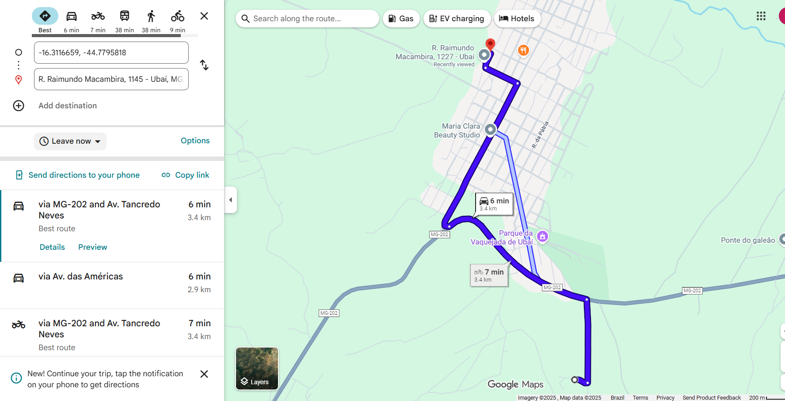

RT: Robson Rodrigues | PREF.: Farley Vieira Ribeiro
Eng. Civil, CREA/MG n.º 159.788/D | Prefeito Municipal de Ubaí MG

DMT JAZIDA
DMT - JAZIDA

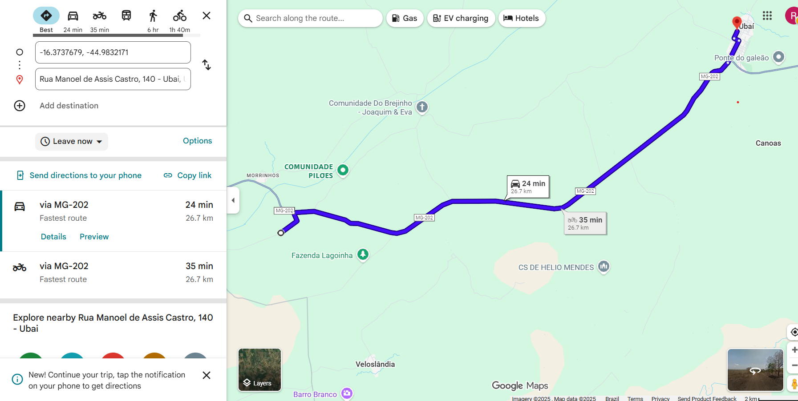

RT: Robson Rodrigues | PREF.: Farley Vieira Ribeiro
Eng. Civil, CREA/MG n.º 159.788/D | Prefeito Municipal de Ubaí MG

DMT REFINARIA
DMT - REFINARIA

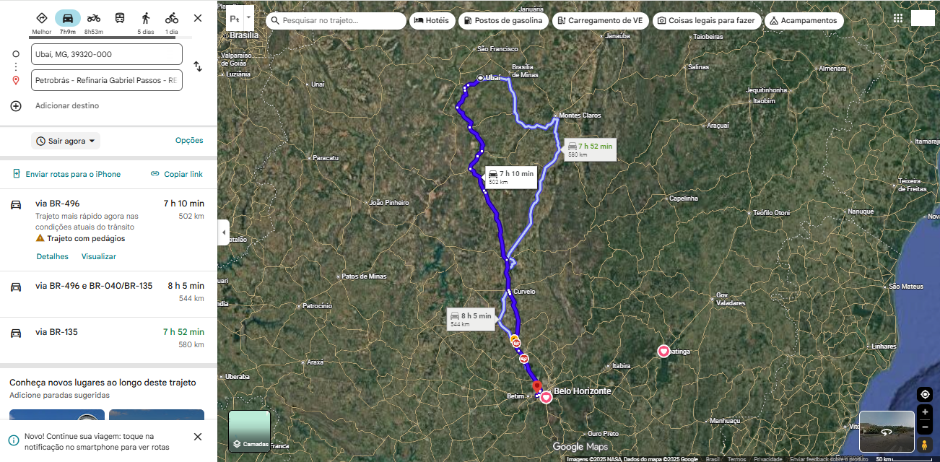

R.T.: Robson Rodrigues | PREF.: Farley Vieira Ribeiro
Eng. Civl, CREA/MG n.º 159.788/D | Prefeito Municiapal de Ubaí MG

